Graf 1
izpusti delcev [kt]
parameter | enota | 2000 | 2001 | 2002 | 2003 | 2004 | 2005 | 2006 | 2007 | 2008 | 2009 | 2010 | 2011 | 2012 | 2013 | 2014 | 2015 | 2016 | 2017 | 2018
delci manjši od 2,5 µm (PM2.5) | kt | 11.3 | 11.6 | 12.2 | 12.7 | 13.3 | 13.8 | 13.7 | 13.7 | 14.3 | 13.6 | 13.5 | 13.4 | 12.9 | 13.0 | 11.1 | 11.7 | 12.0 | 11.5 | 10.8
delci večji ali enaki 2,5 µm in manjši od 10 µm | kt | 3.5 | 3.6 | 3.8 | 3.8 | 3.9 | 4.1 | 4.1 | 4.4 | 4.2 | 2.9 | 2.4 | 2.0 | 1.9 | 1.8 | 1.7 | 1.9 | 2.1 | 2.3 | 2.5
delci manjši od 10 µm (PM10) | kt | 14.8 | 15.2 | 16.0 | 16.5 | 17.1 | 17.9 | 17.9 | 18.2 | 18.5 | 16.5 | 15.9 | 15.4 | 14.8 | 14.8 | 12.8 | 13.7 | 14.2 | 13.9 | 13.3
delci večji ali enaki 10 µm | kt | 6.2 | 6.4 | 6.8 | 7.0 | 7.1 | 7.8 | 8.2 | 8.6 | 8.3 | 5.2 | 3.8 | 2.8 | 2.7 | 2.5 | 2.4 | 2.9 | 3.5 | 3.9 | 4.3
prašni delci vseh velikosti (TSP) | kt | 21.0 | 21.6 | 22.8 | 23.5 | 24.3 | 25.7 | 26.0 | 26.8 | 26.7 | 21.7 | 19.7 | 18.2 | 17.4 | 17.3 | 15.2 | 16.6 | 17.6 | 17.8 | 17.6

ZR15
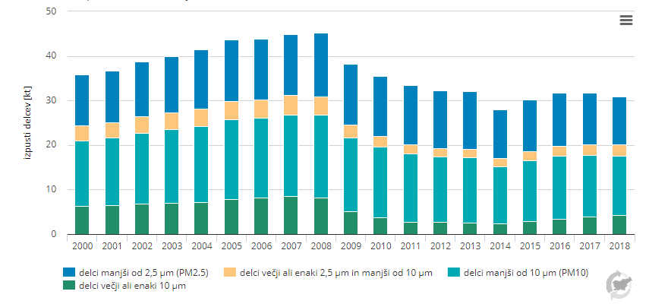

Graf 2
delež sektorjev po izpustih [%]
sektor | enota | TSP (Slovenia) | PM10 (Slovenia) | PM2.5 (Slovenia) | PM10 (EU28) | PM2.5 (EU28)
Proizvodnja elektrike in toplote | % | 2.64 | 2.63 | 2.32 | 4.84 | 4.35
Raba goriv v industriji | % | 5.74 | 6.35 | 6.91 | 5.52 | 7.61
Cestni promet | % | 10.76 | 9.62 | 8.16 | 10.36 | 10.87
Ostali promet | % | 1.89 | 2.13 | 2.29 | 1.85 | 2.31
Raba goriv v gospodinjstvih in storitvenem sektorju | % | 61.68 | 68.60 | 75.36 | 39.47 | 55.65
Ubežni izpusti | % | 1.98 | 1.13 | 0.23 | 0.00 | 0.00
Industrijski procesi in raba topil | % | 8.10 | 4.82 | 2.63 | 18.57 | 10.35
Kmetijstvo | % | 6.36 | 3.78 | 1.04 | 15.31 | 3.60
Odpadki | % | 0.85 | 0.95 | 1.07 | 4.09 | 5.27

ZR15
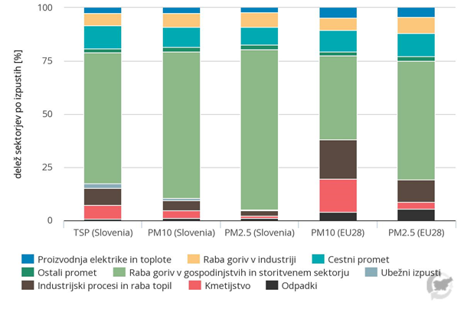

Graf 3
izpusti na prebivalca [kg/preb]
onesnaževalo | enota | Latvija | Estonija | Madžarska | Romunija | Poljska | Bolgarija | Slovenija | Portugalska | Slovaška | Hrvaška | Irska | Finska | Danska | Grčija | Češka | Litva | Španija | EU28 | Luksemburg | Francija | Švedska | Avstrija | Italija | Belgija | Združeno kraljestvo | Nemčija | Ciper | Nizozemska | Malta
PM2.5 | kg/preb | 8.3877061672 | 5.6885121546 | 5.4323724037 | 5.5982508966 | 3.831857845 | 4.4853044815 | 5.7694122886 | 4.6035854249 | 4.9220444781 | 4.4318863766 | 3.2330187612 | 3.6127434154 | 3.5745043852 | 2.4093178865 | 3.7144974581 | 2.1106750789 | 2.7604593535 | 2.6255035503 | 2.5767479815 | 2.5406826363 | 1.8369903892 | 2.006528084 | 2.6666030692 | 2.2347260465 | 1.6558177002 | 1.2212915803 | 1.5442172573 | 0.73301495003 | 0.56268018258
PM10 - PM2.5 | kg/preb | 3.9905318453 | 2.8138524848 | 2.0202987254 | 1.5545945781 | 2.9931295329 | 2.2444827474 | 0.71397626694 | 1.7057932467 | 1.27 | 1.7314952315 | 2.8400736312 | 2.3633105755 | 1.8490915185 | 2.7948978998 | 1.1565562133 | 2.471993438 | 1.5418346308 | 1.4101806847 | 1.2494349608 | 1.2673557571 | 1.9325367005 | 1.4991681737 | 0.51974399171 | 0.78243601172 | 0.9578691214 | 1.2395170998 | 0.87037699959 | 0.80742290478 | 0.20856099431

ZR15
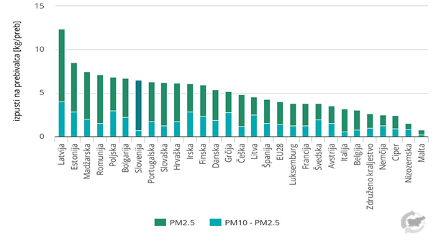

Graf 4
število dni s preseganji
merilno mesto | Enota | 2005 | 2006 | 2007 | 2008 | 2009 | 2010 | 2011 | 2012 | 2013 | 2014 | 2015 | 2016 | 2017 | 2018 | 2019 | 2020
mestno ozadje | število dni | 68 | 48 | 38 | 29 | 25 | 38 | 48 | 25 | 24 | 20 | 33 | 29 | 29 | 19 | 11 | 14
predmestno ozadje | število dni | 65 | 43 | 35 | 31 | 24 | 29 | 35 | 25 | 14 | 13 | 15 | 13 | 21 | 12 | 5 | 7
mestno-prometni tip | število dni | 111 | 102 | 95 | 88 | 68 | 63 | 78 | 68 | 53 | 39 | 63 | 53 | 42 | 36 | 26 | 26
kmetijsko-podeželski tip | število dni | 40 | np | np | 34 | 25 | 41 | 60 | 35 | 21 | 18 | 24 | 29 | 33 | 28 | 19 | 16
industrijsko-podeželski tip | število dni |  |  | 17 | 20 | 15 | 16 | 37 | 22 | 15 | 7 | 8 | 9 | 7 | 4 | 4 | 8
podeželsko - naravno ozadje | število dni | 5 | 5 | 0 | 0 | 5 | 5 | 3 | 1 | 0 | 0 | 0 | 0 | 3 | 2 | 2 | 2
dovoljeno preseganje | število dni | 35 | 35 | 35 | 35 | 35 | 35 | 35 | 35 | 35 | 35 | 35 | 35 | 35 | 35 | 35 | 35

ZR08
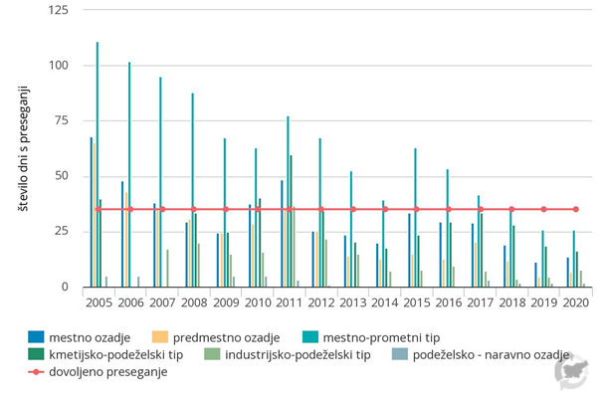

Graf 5
koncentracija (µg/m3)
merilno mesto | Enota | 2005 | 2006 | 2007 | 2008 | 2009 | 2010 | 2011 | 2012 | 2013 | 2014 | 2015 | 2016 | 2017 | 2018 | 2019 | 2020
mestno ozadje | µg/m3 | 28 | 29 | 25 | 24 | 19 | 22 | 24 | 20 | 20 | 17 | 21 | 21 | 19 | 17 | 14 | 14
mestno-prometni tip | µg/m3 | 28 | 31 | 27 | 23 | 22 | 24 | 26 | 21 | 22 | 19 | 21 | 21 | 20 | np | np | np
podeželsko - naravno ozadje | µg/m3 | 15 | 13 | 10 | 11 | 12 | 12 | 14 | 13 | 11 | 9 | 10 | 9 | 10 | 11 | 8 | 7
letna mejna vrednost | µg/m3 | 25 | 25 | 25 | 25 | 25 | 25 | 25 | 25 | 25 | 25 | 25 | 25 | 25 | 25 | 25 | 20

ZR08
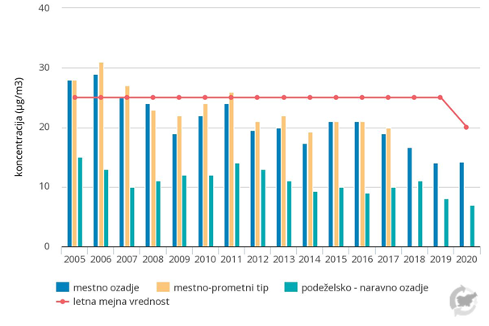

Graf 6
izpusti PM2.5 (kt)
 | Enota | 2000 | 2001 | 2002 | 2003 | 2004 | 2005 | 2006 | 2007 | 2008 | 2009 | 2010 | 2011 | 2012 | 2013 | 2014 | 2015 | 2016 | 2017 | 2018 | 2020 | 2025 | 2030 | 2035 | 2040 | 2045 | 2050
Dejanski izpusti - skupaj | kt | 11.31 | 11.60 | 12.18 | 12.69 | 13.26 | 13.80 | 13.73 | 13.75 | 14.27 | 13.63 | 13.52 | 13.38 | 12.88 | 13.02 | 11.07 | 11.75 | 12.05 | 11.53 | 10.77
Projekcija z ukrepi | kt |  |  |  |  |  |  |  |  |  |  |  |  |  |  |  |  |  | 11.65 |  | 9.83 | 7.55 | 5.86 | 4.84 | 4.27 | 4.09 | 4.01
Projekcija z dodatnimi ukrepi | kt |  |  |  |  |  |  |  |  |  |  |  |  |  |  |  |  |  | 11.65 |  | 9.75 | 7.26 | 5.43 | 4.44 | 3.87 | 3.71 | 3.60
Ciljne vrednosti | kt |  |  |  |  |  |  |  |  |  |  |  |  |  |  |  |  |  |  |  | 10.35 | 10.35 | 5.52 | 5.52 | 5.52 | 5.52 | 5.52

ZR14
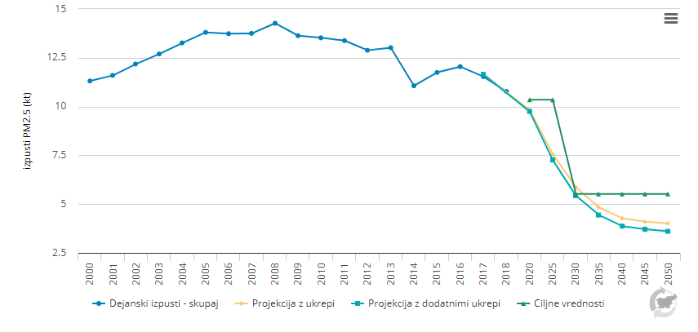

Graf 7
Indeks gibanje izpustov (1990 = 100)
 | Enota | 1990 | 1991 | 1992 | 1993 | 1994 | 1995 | 1996 | 1997 | 1998 | 1999 | 2000 | 2001 | 2002 | 2003 | 2004 | 2005 | 2006 | 2007 | 2008 | 2009 | 2010 | 2011 | 2012 | 2013 | 2014 | 2015 | 2016 | 2017 | 2018 | cilj 2010
NOx | indeks (1990 = 100) | 100 | 92 | 93 | 97 | 102 | 100 | 104 | 102 | 92 | 83 | 82 | 82 | 81 | 78 | 76 | 78 | 78 | 75 | 81 | 69 | 67 | 66 | 64 | 60 | 54 | 49 | 50 | 47 | 47
CO | indeks (1990 = 100) | 100 | 94 | 90 | 95 | 93 | 93 | 96 | 87 | 75 | 67 | 62 | 60 | 59 | 59 | 55 | 54 | 51 | 49 | 47 | 44 | 43 | 42 | 41 | 40 | 34 | 35 | 36 | 35 | 32
NMVOC | indeks (1990 = 100) | 100 | 95 | 93 | 94 | 97 | 97 | 102 | 98 | 90 | 85 | 83 | 82 | 80 | 79 | 76 | 73 | 71 | 69 | 67 | 62 | 60 | 56 | 54 | 53 | 49 | 49 | 50 | 49 | 49
CH4 | indeks (1990 = 100) | 100 | 96 | 97 | 93 | 92 | 93 | 92 | 92 | 94 | 95 | 98 | 97 | 100 | 99 | 97 | 96 | 93 | 95 | 90 | 86 | 85 | 84 | 83 | 80 | 77 | 79 | 80 | 78 | 76
predhodniki ozona - skupaj | indeks (1990 = 100) | 100 | 94 | 93 | 96 | 98 | 98 | 102 | 98 | 89 | 81 | 79 | 78 | 77 | 75 | 72 | 72 | 71 | 68 | 70 | 62 | 61 | 59 | 57 | 54 | 49 | 47 | 48 | 46 | 45
ciljna vrednost NOx | indeks (1990 = 100) |  |  |  |  |  |  |  |  |  |  |  |  |  |  |  |  |  |  |  |  |  |  |  |  |  |  |  |  |  | 62
ciljna vrednost NMVOC | indeks (1990 = 100) |  |  |  |  |  |  |  |  |  |  |  |  |  |  |  |  |  |  |  |  |  |  |  |  |  |  |  |  |  | 61

ZR10
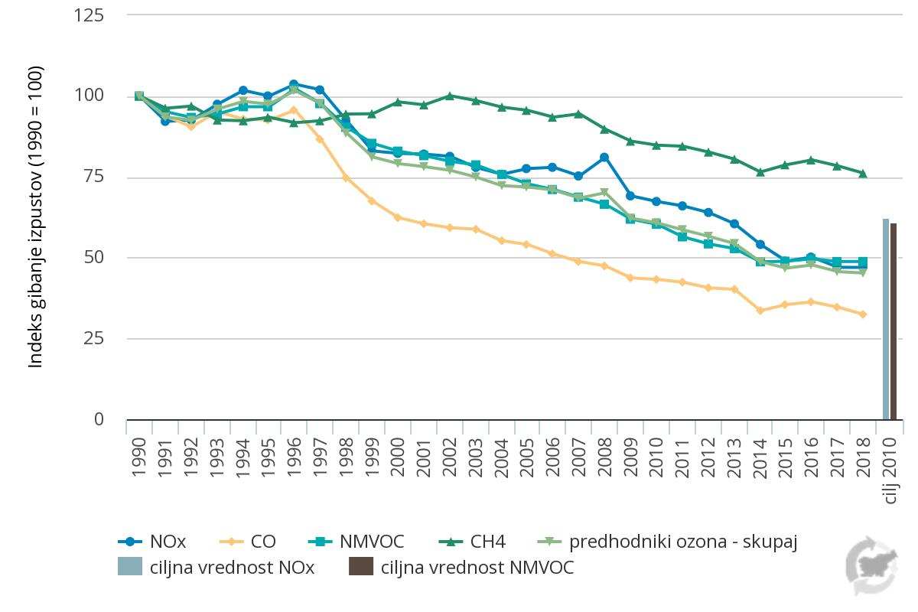

Graf 8
število dni s preseganji
merilno mesto | Enota | 2004 | 2005 | 2006 | 2007 | 2008 | 2009 | 2010 | 2011 | 2012 | 2013 | 2014 | 2015 | 2016 | 2017 | 2018 | 2019
mestno ozadje | število dni | 43 | 46 | 35 | 39 | 33 | 26 | 24 | 33 | 40 | 41 | 31 | 28 | 24 | 32 | 26 | 31
predmestno ozadje | število dni | 25 | 26 | 16 | 20 | 18 | 15 | 17 | 22 | 22 | 19 | 15 | 14 | 12 | 18 | 14 | 17
podeželsko ozadje | število dni | 47 | 59 | 53 | 61 | 66 | 60 | 48 | 53 | 55 | 41 | 37 | 31 | 32 | 40 | 37 | 43
mestno-prometni tip | število dni | 11 | 11.5 | 7.5 | 8.5 | 6.5 | 3 | 3 | 9 | 8 | 14 | 9 | 9 | 5 | 10 | 6 | 8
kmetijsko-podeželski tip | število dni | 50 | 48 | 24 | 30 | 23 | 19 | 15 | 27 | 38 | 39 | 27 | 22 | 16 | 24 | 23 | 28
dovoljeno preseganje | število dni | 25 | 25 | 25 | 25 | 25 | 25 | 25 | 25 | 25 | 25 | 25 | 25 | 25 | 25 | 25 | 25

ZR07
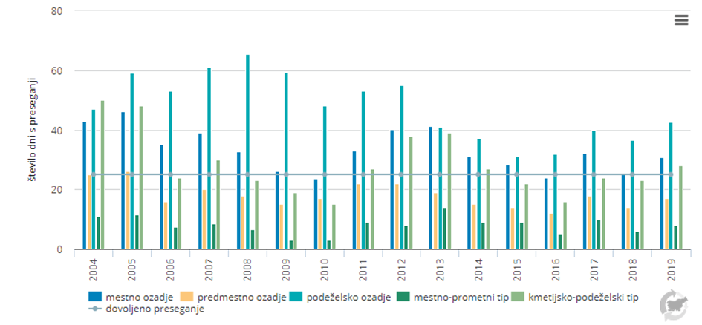

Graf 9
izpusti v kg na prebivalca |  | 1 | 2 | 3 | 4 | 5 | 6 | 7 | 8 | 9 | 10 | 11 | 12 | 13 | 14 | 15 | 16 | 17 | 18 | 19 | 20 | 21 | 22 | 23 | 24 | 25 | 26 | 27 | 28 | 29
 | Enota | Češka | Luksemburg | Estonija | Irska | Belgija | Poljska | Finska | Latvija | Grčija | Litva | Slovenija | Hrvaška | Avstrija | Slovaška | Portugalska | Španija | Nemčija | EU-28 | Nizozemska | Ciper | Italija | Madžarska | Švedska | Romunija | Združeno kraljestvo | Francija | Malta | Bolgarija | Danska
izpusti na prebivalca | kg/preb | 91 | 62 | 58 | 53 | 52 | 51 | 51 | 50 | 48 | 47 | 41 | 40 | 39 | 37 | 37 | 36 | 36 | 36 | 35 | 33 | 33 | 32 | 32 | 32 | 30 | 27 | 22 | 21 | 3

NOx | kt | 162 | 20 | 32 | 110 | 169 | 762 | 127 | 34 | 255 | 58 | 34 | 51 | 151 | 67 | 155 | 698 | 1202 | 7287 | 244 | 15 | 669 | 120 | 126 | 225 | 843 | 749 | 6 | 97 | 106
NMVOC | kt | 231 | 10 | 22 | 110 | 116 | 733 | 85 | 40 | 150 | 43 | 32 | 72 | 107 | 86 | 155 | 624 | 1140 | 7014 | 240 | 10 | 913 | 125 | 134 | 237 | 806 | 595 | 3 | 73 | 120
CO | kt | 831 | 21 | 130 | 78 | 344 | 2339 | 351 | 124 | 396 | 140 | 99 | 235 | 490 | 301 | 285 | 1647 | 2938 | 19433 | 549 | 12 | 2082 | 362 | 337 | 779 | 1541 | 2514 | 8 | 266 | 237
CH4 | kt | 526 | 24 | 45 | 559 | 314 | 1950 | 182 | 69 | 404 | 123 | 77 | 156 | 258 | 178 | 365 | 1589 | 2106 | 17842 | 692 | 35 | 1721 | 291 | 175 | 1127 | 2061 | 2244 | 8 | 270 | 293
NOx | kt ekv. NMVOC | 197 | 25 | 39 | 134 | 206 | 929 | 154 | 42 | 311 | 71 | 41 | 62 | 184 | 81 | 190 | 852 | 1467 | 8890 | 298 | 18 | 816 | 146 | 154 | 275 | 1028 | 914 | 7 | 118 | 129
NMVOC | kt ekv. NMVOC | 231 | 10 | 22 | 110 | 116 | 733 | 85 | 40 | 150 | 43 | 32 | 72 | 107 | 86 | 155 | 624 | 1140 | 7014 | 240 | 10 | 913 | 125 | 134 | 237 | 806 | 595 | 3 | 73 | 120
CO | kt ekv. NMVOC | 91 | 2 | 14 | 9 | 38 | 257 | 39 | 14 | 44 | 15 | 11 | 26 | 54 | 33 | 31 | 181 | 323 | 2138 | 60 | 1 | 229 | 40 | 37 | 86 | 170 | 277 | 1 | 29 | 26
CH4 | kt ekv. NMVOC | 7 | 0 | 1 | 8 | 4 | 27 | 3 | 1 | 6 | 2 | 1 | 2 | 4 | 2 | 5 | 22 | 29 | 250 | 10 | 0 | 24 | 4 | 2 | 16 | 29 | 31 | 0 | 4 | 4
izpusti predhodnikov ozona | kt ekv. NMVOC | 527 | 38 | 76 | 260 | 365 | 1947 | 281 | 96 | 510 | 131 | 85 | 162 | 349 | 203 | 381 | 1680 | 2960 | 18292 | 608 | 29 | 1983 | 316 | 327 | 614 | 2033 | 1817 | 11 | 225 | 279
prebivalci po državah | število | 5806081 | 613894 | 1324820 | 4904240 | 7000039 | 37972812 | 5517919 | 1919968 | 10724599 | 2794184 | 2080908 | 4076246 | 8858775 | 5450421 | 10276617 | 46937060 | 83019213 | 513471676 | 17282163 | 875899 | 60359546 | 9772756 | 10230185 | 19414458 | 66647112 | 67012883 | 493559 | 10649800 | 83019213
izpusti na prebivalca | kg/preb | 91 | 62 | 58 | 53 | 52 | 51 | 51 | 50 | 48 | 47 | 41 | 40 | 39 | 37 | 37 | 36 | 36 | 36 | 35 | 33 | 33 | 32 | 32 | 32 | 30 | 27 | 22 | 21 | 3

ZR10
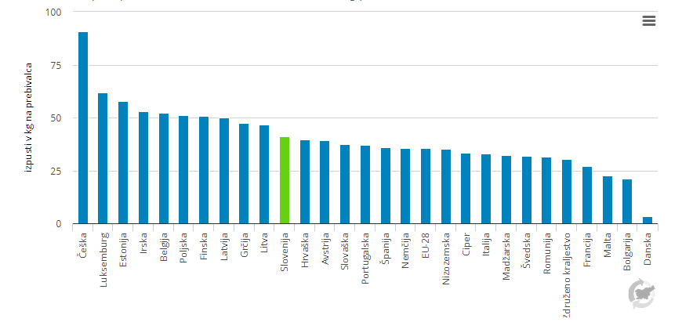

Graf 10
indeks (2008 = 100)
 | enota | 2008 | 2009 | 2010 | 2011 | 2012 | 2013 | 2014 | 2015 | 2016 | 2017 | 2018
NOx | indeks (2008 = 100) | 100 | 85 | 83 | 91 | 97 | 92 | 91 | 86 | 91 | 81 | 83
CO2 | indeks (2008 = 100) | 100 | 90 | 89 | 98 | 100 | 95 | 94 | 91 | 95 | 87 | 89
PM10 | indeks (2008 = 100) | 100 | 87 | 86 | 92 | 95 | 88 | 84 | 76 | 81 | 70 | 69
PM2.5 | indeks (2008 = 100) | 100 | 86 | 84 | 91 | 93 | 86 | 80 | 72 | 77 | 64 | 63

PR08
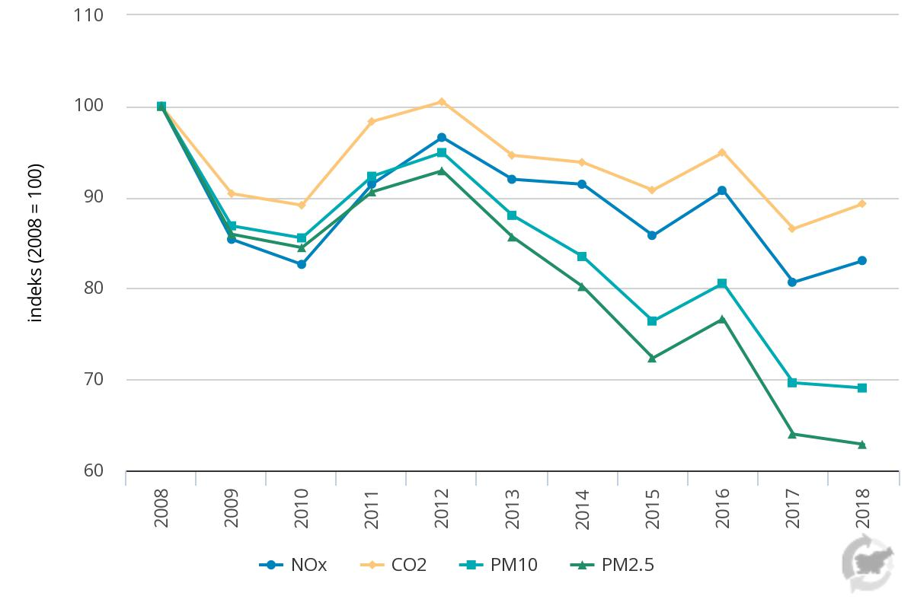

Graf 11
izpusti NOx (kt) | Enota
Dejanski izpusti (brez kmetijstva) - skupaj | kt | 56.59 | 56.43 | 55.91 | 53.50 | 52.20 | 53.49 | 53.72 | 51.76 | 56.17 | 47.41 | 46.22 | 45.28 | 43.87 | 41.32 | 36.62 | 32.89 | 33.79 | 31.54 | 31.50
Projekcija z ukrepi (brez kmetijstva) | kt |  |  |  |  |  |  |  |  |  |  |  |  |  |  |  |  |  | 31.079899542 |  | 26.15 | 21.22 | 18.17 | 15.82 | 14.29 | 13.71 | 13.33
Projekcija z dodatnimi ukrepi (brez kmetijstva) | kt |  |  |  |  |  |  |  |  |  |  |  |  |  |  |  |  |  | 31.039808625 |  | 25.60 | 19.95 | 15.15 | 12.22 | 9.54 | 9.07 | 7.60
Ciljne vrednosti | kt |  |  |  |  |  |  |  |  |  |  | 45.00 | 45.00 | 45.00 | 45.00 | 45.00 | 45.00 | 45.00 | 45.00 | 45.00 | 32.63 | 32.63 | 18.72 | 18.72 | 18.72 | 18.72 | 18.72

ZR14
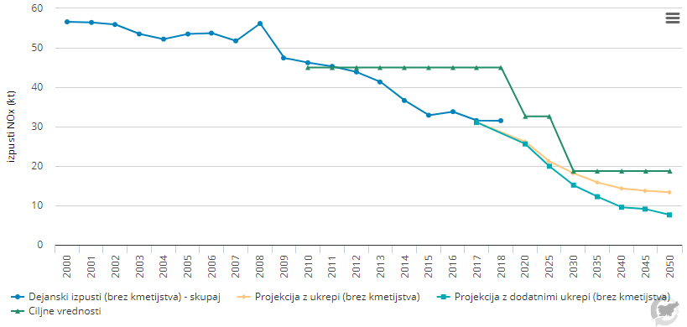

Graf 12
povprečna letna koncentracija NO2 (μg/m3)
merilno mesto | Enota | 1992 | 1993 | 1994 | 1995 | 1996 | 1997 | 1998 | 1999 | 2000 | 2001 | 2002 | 2003 | 2004 | 2005 | 2006 | 2007 | 2008 | 2009 | 2010 | 2011 | 2012 | 2013 | 2014 | 2015 | 2016 | 2017 | 2018 | 2019
mestno ozadje | μg/m3 | 32 | 37 | 37 | 35 | 33 | np | 29 | 28 | 30 | 26 | 27 | 29 | 26 | 26 | 27 | 25 | 25 | 25 | 28 | 27 | 23 | 25 | 23 | 25 | 23 | 27 | 24 | 23
predmestno ozadje | μg/m3 | np | np | np | np | np | 29 | 19 | 17 | 18 | 6 | 28 | 20 | 18 | 15 | 16 | 15 | 16 | 13 | 14 | 13 | 12 | 13 | 12 | 13 | 14 | 15 | 12 | 13
mestno-prometni tip | μg/m3 | 50 | 50 | 43 | 39 | 39 | 37 | 41 | 44 | 41 | 37 | 36 | 37 | 31 | 33 | 39 | 37 | 34 | 32 | 49 | 45 | 43 | 38 | 35 | 34 | 30 | 39 | 22 | 25
kmetijsko-podeželski tip | μg/m3 | np | np | np | np | np | np | np | np | np | np | 14 | 15 | 11 | 14 | 15 | 17 | 16 | 14 | np | 16 | 19 | 16 | 12 | 12 | 12 | 12 | 12 | 12
industrijsko-podeželski tip | μg/m3 | 7 | 7 | 10 | 10 | 4 | 5 | 6 | 7 | 6 | 6 | 6 | 5 | 8 | 6 | 7 | 7 | 7 | 6 | 6 | 9 | 8 | 10 | 7 | 8 | 7 | 12 | 5 | 5
letna mejna vrednost | μg/m3 | 40 | 40 | 40 | 40 | 40 | 40 | 40 | 40 | 40 | 40 | 40 | 40 | 40 | 40 | 40 | 40 | 40 | 40 | 40 | 40 | 40 | 40 | 40 | 40 | 40 | 40 | 40 | 40

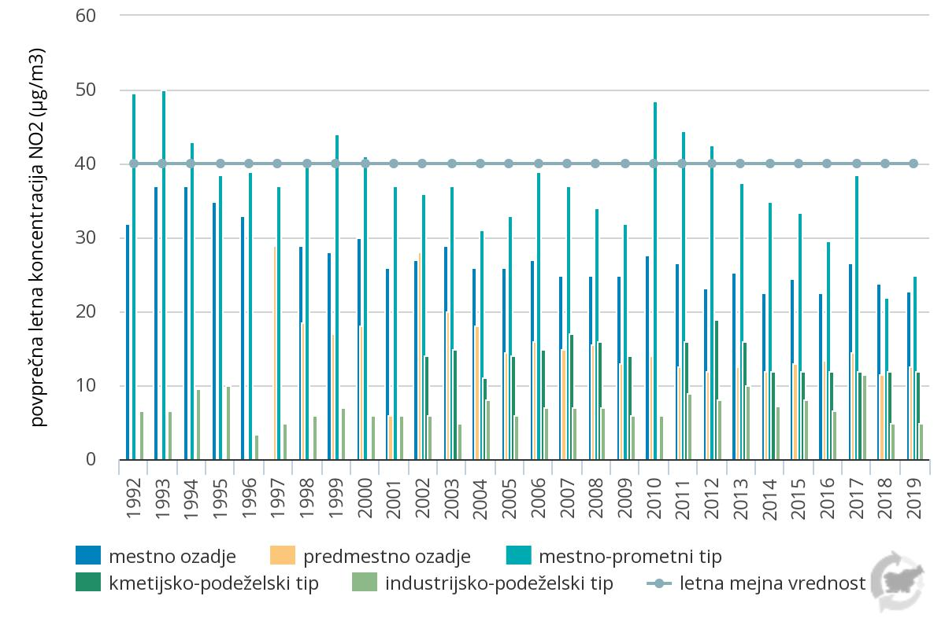
ZR06

